Sayfa1
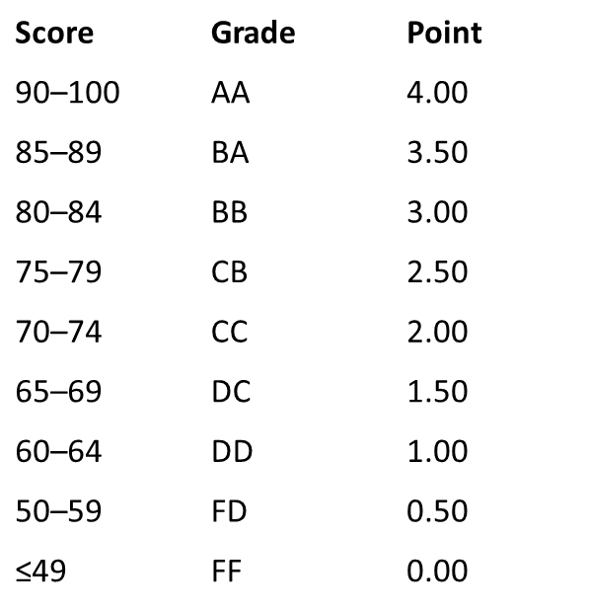
DEÜ MAX | 100
DEÜ MİN | 60
KK MAX | 1
KK MİN | 4
ÖKN | 4
a | -13.33
b | 113.33
DNOT | 60.00

DEÜ MAX: DEÜ EN YÜKSEK GEÇME NOTU
DEÜ MİN : DEÜ EN DÜŞÜK GEÇME NOTU (İLGİLİ FAKÜLTELERE GÖRE FARK GÖSTEREBİLMEKTEDİR)
KK MAX: ÖĞRENCİNİN GİTMİŞ OLDUĞU ÜNİVERSİTEDEKİ EN YÜKSEK GEÇME NOTU
KK MİN: ÖĞRENCİNİN GİTMİŞ OLDUĞU ÜNİVERSİTEDEKİ EN DÜŞÜK GEÇME NOTU
ÖKN: ÖĞRENCİNİN GİTMİŞ OLDUĞU ÜNİVERSİTEDE ALMIŞ OLDUĞU NOT
a= (DEÜ En Yüksek Geçme Notu - DEÜ En Düşük Geçme Notu) / (Karşı Kurum En Yüksek Geçme Notu - Karşı Kurum En Düşük Geçme Notu)
b= DEÜ En Yüksek Geçme Not - (a* Karşı Kurum En Yüksek Geçme Notu)
Dönüştürülmüş Not= b + (a* Öğrencinin Karşı Kurumda Aldığı Not)

ÖRNEK:

DEÜ MAX | 100
DEÜ MİN | 50
KK MAX | 18
KK MİN | 9
ÖKN | 12
a | 5.56
b | 0.00
DNOT | 66.67

